Daten
Datengrundlage für alle Angaben, bei denen keine andere Quelle genannt ist: "Kosten energierelevanter Bau- und Anlagenteile"; IWU 2015; im Auftrag des Bundesministerium für Umwelt, Naturschutz, Bau und Reaktorsicherheit bei der energetischen Modernisierung von Altbauten"
Berechnung laut Zeile 7, sofern nicht anders angegeben

 | Schätzwert |  | Schätzwert |  | 95% Untere |  | 95% Obere
 | a | b | a | b | a | b | a | b
 | [€/(m²cm)] | [€/m²] | [€/m²] | [-]
 | I = (a x + b) [€/m²] |  | I = a x^b [€/m²] |  | I = (a x + b) [€/m²] |  | I = a x^b [€/m²]

Fenster und Türen – Fenster | [€/ m² Bauteil]
3WSV, Dreh/Kipp, Passivhaus EFH&MFH für F&Ft | - | - | 658.86 | -0.257 | 613.63 | -0.257 | 707.44 | -0.257
3WSV, Dreh/Kipp, H/K konv. EFH&MFH für F&Ft | - | - | 472.33 | -0.222 | 448.83 | -0.222 | 497.05 | -0.222
2WSV, Dreh/Kipp, H/K konv. EFH&MFH für F&Ft | - | - | 413.45 | -0.231 | 389.62 | -0.231 | 438.71 | -0.231

Fenster und Türen – Dachflächenfenster | [€/ m² Bauteil]
Dachflächenfenster EFH pro Fenster | - | 1430
Dachflächenfenster MFH pro Fenster | - | 1435

Fenster und Türen – Türen | [€/ m² Bauteil]
Haustür EFH | - | 1433
Haustür MFH | - | 1222

Opake Bauteile | [€/ m² Bauteil]
WDVS (zzgl. Gerüstkosten) | 2.81 | 96.88 | - | - | 2.81 | 83.65 | 2.81 | 110.11
WDVS - energiebed. Mehrkosten | 2.81 | 19.77 | - | - | 2.81 | 13.85 | 2.81 | 25.84
Außenwand - Kerndämmung | 1.65 | 10.37 | - | - | 1.65 | 1.09 | 1.65 | 19.66
Keller, unterseitig, ohne Bekleidung | 1.25 | 30.75 | - | - | 1.25 | 27.75 | 1.25 | 33.75
Keller, unterseitig, mit Bekleidung | 1.55 | 54.25 | - | - | 1.55 | 49.2 | 1.55 | 59.3
Keller, oberseitig, Einblasen zwischen die Dielen | 1.62 | 8.96 | - | - | 1.62 | -6.14 | 1.62 | 24.07
oberste Geschossdecke, begehbar | 1.78 | 28.03 | - | - | 1.78 | 17.39 | 1.78 | 38.67
oberste Geschossdecke, nicht begehbar | 1.06 | 3.72 | - | - | 1.06 | 2.31 | 1.06 | 5.13
Flachdach ohne Lichtkuppeln | 4.11 | 104.14 | - | - | 4.11 | 74.46 | 4.11 | 133.82
Flachdach mit Lichtkuppeln EFH | 4.11 | 118.16 | - | - | 4.11 | 88.47 | 4.11 | 147.84
Flachdach mit Lichtkuppel MFH | 4.11 | 113.16 | - | - | 4.11 | 83.48 | 4.11 | 142.85
Flachdach - energiebedingte Mehrkosten | 2.9 | 21.66 | - | - | 2.9 | 7.08 | 2.9 | 32.89
Steildach | 2.77 | 151.01 | - | - | 2.77 | 123.78 | 2.77 | 178.25
Steildach - energiebedingte Mehrkosten | 2.37 | 11.31 | - | - | 2.37 | 3.47 | 2.37 | 18.08
Steildachgauben im EFH ohne Fenster | - | 473
Steildachgauben im MFH ohne Fenster | - | 350
Vorbaurollladen, Kunststoff, Gurt | - | 141
Vorbaurollladen, Kunststoff, Elektro | - | 197
Vorbaurollladen, Alu, Gurt | - | 182
Vorbaurollladen, Alu, Elektro | - | 271

Wärmeerzeuger | [€/ m² WF]
Gasbrennwertkessel als Einzelmaßnahme | - | - | 905.26 | -0.518 | 580.03 | -0.518 | 1,412.87 | -0.518
Ölkessel, Einzelmaßnahme | - | - | 1,202.60 | -0.536 | 598.65 | -0.536 | 2,415.97 | -0.536
Gas/Ölkessel als Einzelmaßnahme | - | - | 887.75 | -0.506 | 602.31 | -0.506 | 1,308.47 | -0.506
Pelletkessel als Einzelmaßnahme | - | - | 2531.4 | -0.587 | 1,966.70 | -0.587 | 3,258.30 | -0.587
Fernwärme als Einzelmaßnahme | - | - | 662.91 | -0.487 | 449.82 | -0.487 | 976.95 | -0.487

Elektro-Direktheizgeräte | 162.95 | 0 |  |  |  |  |  |  | k = 162,95  X0 |  | Datengrundlage: Investitionskostenfunktionen TGA S, 16
Elektro-Speicherheizung | 261.51 | 0 |  |  |  |  |  |  | k = 261,51  X0

 | Rechenvorschrift |  |  |  |  |  |  |  | Datengrundlage: BMVBS-Online-Publikation, Nr. 07/2012 "Kosten energierelevanter Bau- und Anlagenteile bei der energetischen Modernisierung von Wohngebäuden"
 | a | b
 | [€/m² WF] | [-]
 | l = a x^b [€/ m² WF]

 | [€/ m² WF] |  |  | [€/kW Heizlast] |  |  | Berechnung
Wärmepumpe (Erdkollektor) nach Heizlast | 3508 | -0.62 |  | 0.756 | 14.78 |  | 0,756*Leistung+14,78
Wärmepumpe (Erdsonde) nach Heizlast | 5367 | -0.66 |  | 1.407 | 15.97 |  | 1,407*Leistung+15,97
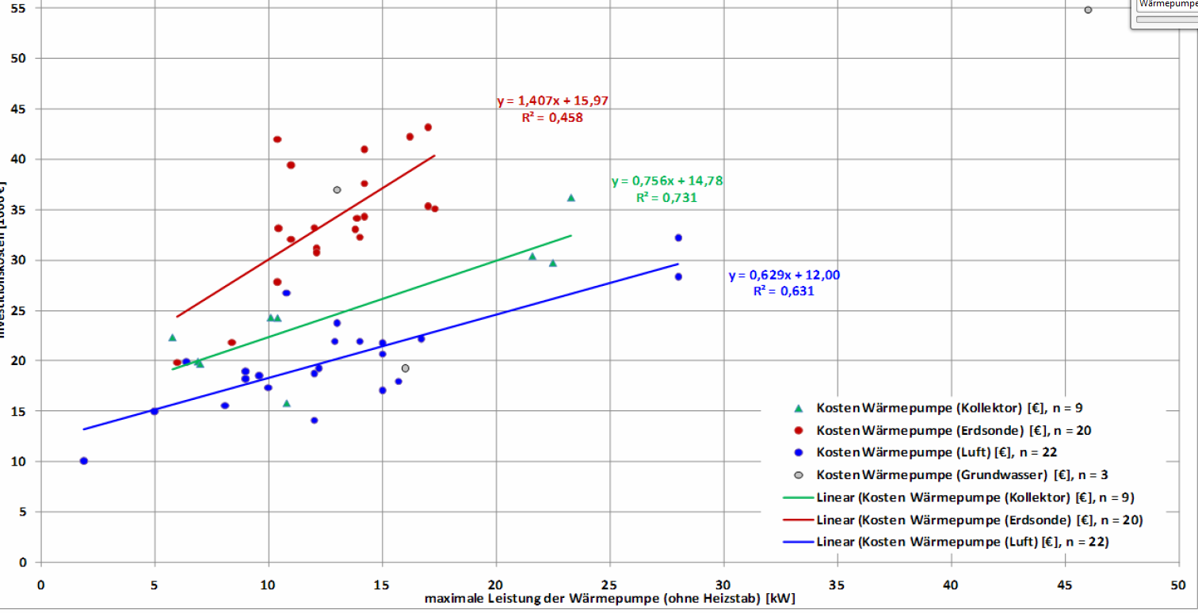
Wärmepumpe (Luft) nach Heizlast | 2314 | -0.58 |  | 0.629 | 12 |  | 0,629*Leistung+12

 | Rechenvorschrift
 | a | b
 | [€/kWel] | [-]
 | l = a x^b [€/ kWel]

 | Modulkosten
Blockheizkraftwerk | [€/kWel]
BHKW – Erdgas für 1 – 10 kWel | 9,585.0 | -0.542 |  |  |  |  |  |  | Datengrundlage: ASUE Arbeitsgemeinschaft für sparsamen und umweltfreundlichen Energieverbrauch e.V.; BHKW-Kenndaten 2014/2015; http://www.asue.de/blockheizkraftwerke/broschueren/05_10_14_bhkw-kenndaten_2014-15
BHKW – Erdgas für 10 – 100 kWel | 5,438.0 | -0.351
BHKW – Erdgas für 100 – 1.000 kWel | 4,907.0 | -0.352
BHKW – Erdgas für 1.000 – 19.000 kWel | 460.9 | -0.015
BHKW – Biogas für 1 – 10 kWel | - | -
BHKW – Biogas für 10 – 100 kWel | 10,267.0 | -0.497
BHKW – Biogas für 100 – 1.000 kWel | 4,276.0 | -0.325
BHKW – Biogas für 1.000 – 19.000 kWel | 1,000.1 | -0.117
BHKW – Klärgas für 1 – 10 kWel | - | -
BHKW – Klärgas für 10 – 100 kWel | 11,834.0 | -0.520
BHKW – Klärgas für 100 – 1.000 kWel | 4,497.0 | -0.330
BHKW – Klärgas für 1.000 – 19.000 kWel | 954.7 | -0.110
BHKW – Flüssiggas für 1 – 10 kWel | 10,375.0 | -0.600
BHKW – Flüssiggas für 10 – 100 kWel | 5,242.0 | -0.337
BHKW – Flüssiggas für 100 – 1.000 kWel | 5,242.4 | -0.359
BHKW – Flüssiggas für 1.000 – 19.000 kWel | - | -
BHKW – Heizöl für 1 – 10 kWel | 12,333.0 | -0.758
BHKW – Heizöl für 10 – 100 kWel | 2,693.0 | -0.215
BHKW – Heizöl für 100 – 1.000 kWel | - | -
BHKW – Heizöl für 1.000 – 19.000 kWel | - | -

 | Installation (Zusatzkosten BHKW in %) |  | Transport bis Abnahme |  | Einbindung

Elektrische Leistung in kWel
kleiner | 3 |  |  | 13 |  | 46
zwischen … und … | 3 | „<“10 |  | 10 |  | 41
zwischen … und … | 10 | „<“100 |  | 6 |  | 39
zwischen … und … | 100 | „<“350 |  | 6 |  | 45
zwischen … und … | 350 | „<“500 |  | 6 |  | 54
zwischen … und … | 500 | „<“750 |  | 6 |  | 60
zwischen … und … | 750 | „<“1000 |  | 7 |  | 67
zwischen … und … | 1,000 | „<“1500 |  | 19 |  | 76
zwischen … und … | 1,500 | „<“5000 |  | 18 |  | 59
größer |  | 5,000 |  | 17 |  | 45

 | Rechenvorschrift |  |  |  |  |  |  |  | Datengrundlage: Universität Kassel, Institut für Thermische Energietechnik
 | a | b
 | [€/m²] | [-]
 | l = a x^b [€/m²]

Wärmeerzeuger + Solarthermie | [€/ m² Kollektorbruttofläche]
Solar für WW, Einzelmaßnahme | 920.64 | -0.106
Solar für WW&H, Einzelmaßnahme | 677.29 | -0.015
Synergie durch gemeinsame Installation Solar WW | Pauschale Einsparung: |  | 10 % | der Investitionskosten aus der Summer der Einzelmaßnahmen |  |  |  |  | Datengrundlage: eigene
Synergie durch gemeinsame Installation Solar WW+H | Pauschale Einsparung: |  | 10 % | der Investitionskosten aus der Summer der Einzelmaßnahmen

 | Rechenvorschrift |  |  |  |  |  |  |  | Datengrundlage: eigene
 | a | b
 | [€] | [€/kWp]
 | l = a +b x [€]

Photovoltaik-Anlage | [€]
PV-Anlage | 1500 | 1369

weitere technische Gebäudeausrüstung | [€/m² WF]
Maßnahmen in der Heizungsperipherie | - | - | 673.94 | -0.533 | 221.73 | -0.533 | 2,048.44 | -0.533
Hausanschluss Gas | - | - | 163.09 | -0.49 | 39.92 | -0.49 | 666.33 | -0.49
Hausanschluss Fernwärme | - | - | 558.74 | -0.614 | 242.71 | -0.614 | 1,286.28 | -0.614

 |  |  |  |  |  |  |  |  |  | Laut tzwl Kosten pro Gerät |  |  | Datengrundlage: https://tzwl.de/endkunden/infoportal-wohnungslueftung/10-fragen-zu-l%C3%BCftung
IWU S. 60 | [€/m² WF je Wohnung] |  |  |  |  |  |  |  |  | max. | Montagekosten | Kanalsystem Kosten pro Wohneinheit
Lüftungsanlage mit WRG, zentral | - | - | 382.81 | -0.364 | 192.54 | -0.364 | 761.13 | -0.364 |  | 5000 | 2500 | 1000
...

